Лист1
R

ОПРЕДЕЛЕНИЕ РАДИУСА ПО УГЛУ КРЕНА И СКОРОСТИ ПОЛЕТА САМОЛЕТА

Радиус разворота самолета - это расстояние от центра виража до самолета, на котором он разворачивается при заданной скорости и угле крена.
 |  | сайт: aviauslugi.com

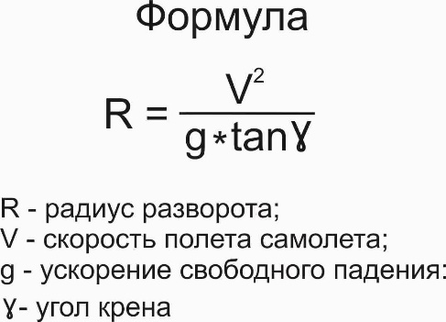
Введите | Введите
Скорость, км/ч | Крен, град
900 | 45
После ввода нажмите ENTER

О разработчике
Результат
Радиус р-та, м = | 6,372

